Sheet1
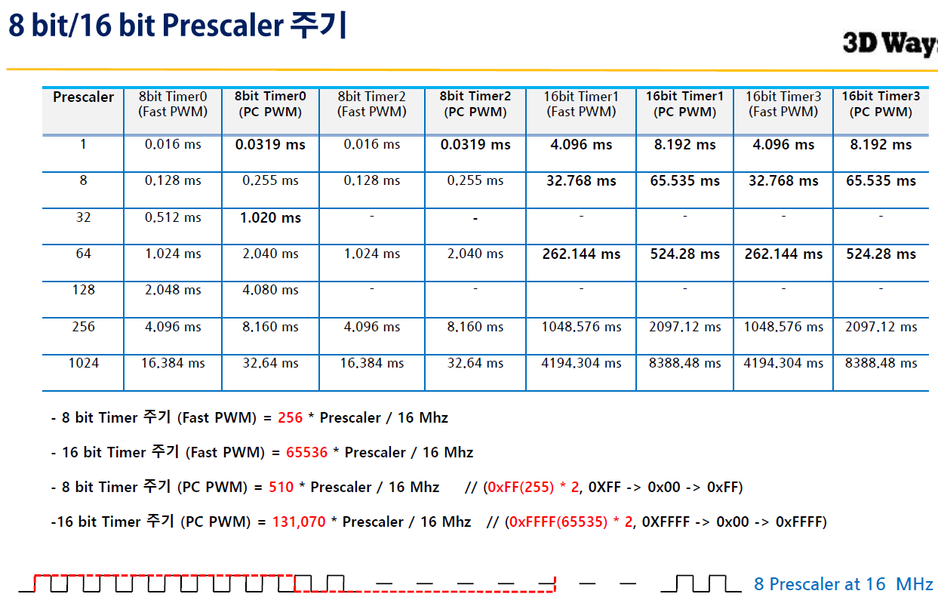
overflow | 16bit 인터럽트 주기 식: (1/16)us * 분주비 * (65536 - 초기값) |  |  |  |  |  |  | 분주비 | 8, 64, 256, 1024
 | us | ms | s (초) | 분주비 | 초기값
 | 1000000 | 1000 | 1 | 256 | 3036
 | 5000 | 5 | 0.005 | 64 | 64286

TCCR1A | 0 | 0 | 0 | 0 | 0 | 0 | 0 | 0 | 일반모드
TCCR1B | 0 | 0 | 0 | 0 | 0 | 1 | 0 | 0 | 256분주
TIMSK | 0 | 0 | 0 | 0 | 0 | 1 | 0 | 0 | 타이머카운트1을 하강엣지로 사용
TCNT1 | 3036 | 초기값 설정

compare | 16bit 인터럽트 주기 식: (1/16)us * 분주비 * (1+top값)
 | us | ms | s (초) | 분주비 | TOP값
 | 1000000 | 1000 | 1 | 1024 | 15624
 | 100000 | 100 | 0.1 | 1024 | 15624

TCCR1A | 0 | 0 | 0 | 0 | 0 | 0 | 0 | 0 | CTC모드
TCCR1B | 0 | 0 | 0 | 0 | 1 | 1 | 0 | 1 | 1024분주
TIMSK | 0 | 0 | 0 | 1 | 0 | 0 | 0 | 0 | 비교매치A 발생시 인터럽스 이행
OCR1A | 15624 | 상한값 설정

compare | 16bit 인터럽트 주기 식: (1/16)us * 분주비 * (1+top값)
 | us | ms | s (초) | 분주비 | TOP값
 | 20000 | 20 | 0.02 | 8 | 39999
 | 500 | 0.5 | 0.0005 | 8 | 999
 | 2500 | 2.5 | 0.0025 | 8 | 4999
 | 100 | 0.1 | 0.0001 | 8 | 199

TCCR1A | 0 | 0 | 1 | 0 | 0 | 0 | 1 | 1 | Fast PWM | A는일반모드, B는 OC1B 출력클리어
TCCR1B | 0 | 0 | 0 | 1 | 1 | 0 | 1 | 0 | 8분주
TIMSK | 0 | 0 | 0 | 1 | 0 | 0 | 0 | 0 | 비교매치A 발생시 인터럽스 이행
OCR1A | 1249 | 상한값 설정

